プログラム
 |  |  |  |  |  | 報告日： | 2018-02-22 |  |  | 2 | 月 |  |  |  |  |  |  | 3 | 月
 |  | ○○プロジェクト |  |  |  | 更新日： | 2/22/18 |  |  |  |  |  | 休 | 休
仕事内容 | 振り分け | 作業タスク | コメント | 担当者 | 期間 | 開始日 | 終了日 | 進捗 | ｽﾃｰﾀｽ | 2018-02-21 | 2018-02-22 | 2018-02-23 | 2018-02-24 | 2018-02-25 | 2018-02-26 | 2018-02-27 | 2018-02-28 | 2018-03-01 | 2018-03-02
 |  |  |  |  |  |  |  |  |  | 43152 | 43153 | 43154 | 43155 | 43156 | 43157 | 43158 | 43159 | 43160 | 43161
 | プログラム |  |  | 迫口 |  |  |  |  |  |  |  | プロト完成

プレイヤー、UIなどはunity上で出せる
ものを使った仮のもので考えたタスク。
ひとまずアニメーション移行などはなしで大丈夫。
プレイヤー | 描画 | 通常 | 石田君の通常時 |  |  | 2018-02-21 | 2018-02-22 | 100% | 完了
 |  | 暴れる | 暴れる石田君の描画 |  |  | 2018-02-21 | 2018-02-22 | 100% | 完了
 | 当たり判定 | 通常 | 通常時の当たり判定 |  |  | 2018-02-21 | 2018-02-22 | 100% | 完了
 |  | 暴れる（広くなる） | 通常時よりも広い当たり判定。 当たり判定とは別の判定を 持たせる事で重なってる状態からの暴れるでコンボが出る。 |  |  | 2018-02-21 | 2018-02-22 | 100% | 完了
 | 発射時の処理 | マウスポインタの処理 | マウスの動きに合わせて動く 処理。
 |  | 矢印の処理 | マウスポインタの方向に向く 処理。
 |  | クリックで発射 | 左クリックで矢印のほうに 発射される処理 |  |  | 2018-02-21 | 2018-02-22 | 100% | 完了
 | 暴れる | クリックで暴れる | 右クリックで暴れる。 押している間暴れ続け、 減速し続ける。 |  |  | 2018-02-21 | 2018-02-22 | 100% | 完了
 |  | 減速の処理 | オブジェクトに当たると減速する 処理。 それぞれのオブジェクトで減速 の値を弄れるようにお願い。 |  |  | 2018-02-21 | 2018-02-22 | 100% | 着手遅れ
オブジェクト | オブジェクト | 通常 | プレイヤーが当たると軽く 吹き飛ばされる。 プレイヤーを減速させる。 |  |  | 2018-02-24 | 2018-02-26 |  | 未着手
 |  | 破損 | 一定回数プレイヤーが当たると 壊れる。 それぞれのオブジェクトで回数を弄れるようにお願い。 |  |  | 2018-02-24 | 2018-02-26 |  | 未着手
 |  | 破損状態の当たり判定 | 当たり判定自体は残す。 減速処理のみを消す。 |  |  | 2018-02-24 | 2018-02-26 |  | 未着手
タイトル | シーン移行 | タイトル | ボタンをクリックでプレイ画面へ
 |  | スコア画面 | すべての石田君が止まると 移行する。

UI | 描画 | クリックボタン | 画面右下に描画 |  |  | 2018-02-21 | 2018-02-23 |  | 着手遅れ
 |  | マウスポインタ |  |  |  | 2018-02-21 | 2018-02-23 |  | 着手遅れ
 |  | 矢印 |  |  |  | 2018-02-21 | 2018-02-23 |  | 着手遅れ
 |  | 石田ストック（残機） | 画面左下に表示 現状ではストックを３つに |  |  | 2018-02-21 | 2018-02-23 |  | 着手遅れ
 |  | 石田コンボ | 表示位置は未定 |  |  | 2018-02-21 | 2018-02-23 |  | 着手遅れ

 | 49
 | 50

完成までのイメージ
02/21
02/23
02/24
02/27
03/02

デザインのタスクが終了
デザインの実装終了
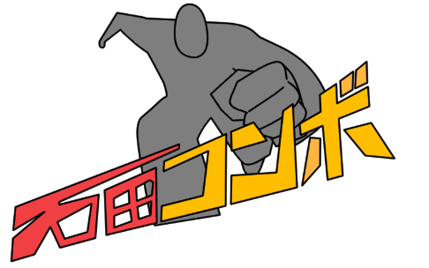

プロトタイプ完成

皆で楽しく調整

